Sheet1
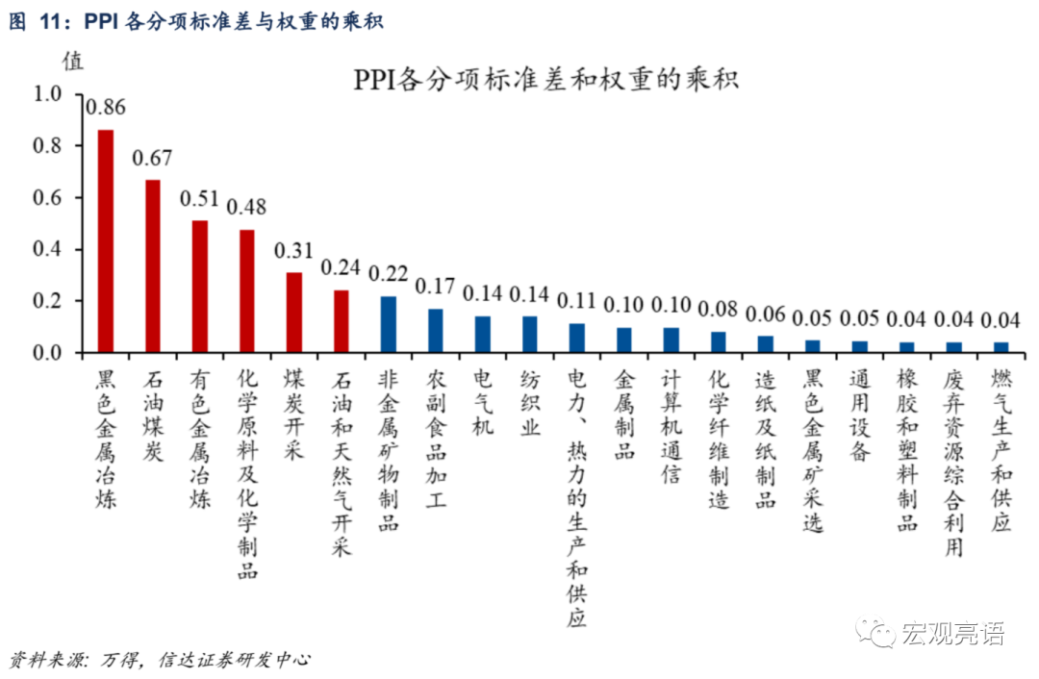
生产资料 | 主要选取可以跟踪生产资料价格水平的综合性高频指标 生产资料价格波动更高，生产资料分项占PPI的权重也更大 | 采掘
 |  | 原材料
 |  | 加工

生活资料 | 生活资料对PPI整体的影响较小 | 食品
 |  | 衣着
 |  | 一般日用品
 |  | 耐用消费品

相比于CPI，PPI的分项指标更少，在高频数据的选取上也会少一些

